상품제안서
마블 캡틴, 아이언맨 목걸이 선풍기 | 상품코드: F27319

 |  |  |  |  |  |  | 02-412-0044 | www.easy1.co.kr
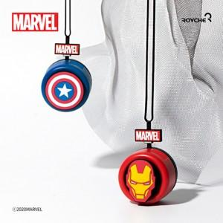

【상세/제작정보】

【인쇄/포장옵션】 | / 포장지포장

【공급단가】 | 수량 | 100~ | 300~ | 500~ | 1,000~ | 3,000~
*VAT별도 | 단가 | 7,950원 | 7,820원 | 7,630원 | 7,440원 | 7,310원

【상품 URL】 | https://dev.easy1.co.kr:443/src/goods_detail.php?gdno=27319

